Feuil1
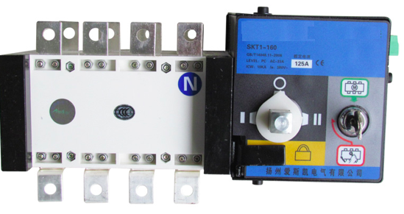
 |  |  |  |  |  |  | GROUPES ELECTROGENES DIESEL régulation électronique Equipements : 3 ampèremètres, 3 voltmètres, fréquencemètre, kW, kVA, kVAr, cos phi, horamètre, totalisateur de démarrages, température eau, pression huile, niveau de carburant, disjoncteur magnétothermiques, 65db à 7 mètres |  |  |  |  | 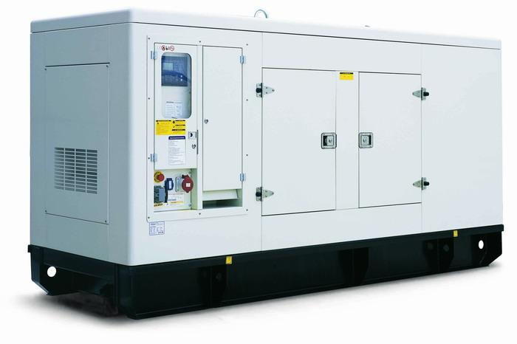
Modele | DG8 | DG10 | DG15 | DG11 | DG13 | DG16 | DG20 | DG27 | DG33 | DG41 | DG55 | DG68 | DG82 | DG88
Puissance secours | 7kva | 9kva | 15kva | 11kva | 13,75kva | 16,5kva | 20,63kva | 27,5kva | 33kva | 41,25kva | 55kva | 68,75kva | 82,5kva | 88kva
Puissance continue | 8kva | 9,6kva | 13,5kva | 10kva | 11kva | 15 kva | 18,75kva | 25kva | 30kva | 37,5kva | 50kva | 62,5kva | 75kva | 80kva
Refroidissement | AIR | AIR | LIQUIDE | LIQUIDE | LIQUIDE | LIQUIDE | LIQUIDE | LIQUIDE | LIQUIDE | LIQUIDE | LIQUIDE | LIQUIDE | LIQUIDE | LIQUIDE
Régulation moteur | méca | méca | élec | méca | méca | méca | méca | méca | méca | méca | méca | méca | méca | méca
régime Fréquence Tensions | 3000tr | 3000tr | 3000tr | 1500tr/min 50Hz tr/min 230 / 400 Volts
Intensité maxi en tri-mono | 12-32 A | 12-32 A | 23-54 A | 17-47 A | 21-60 A | 26-72 A | 32-90 A | 41,8 A | 50,16 A | 62,7 A | 83,6 A | 104,5 A | 125,4 A | 133,76 A
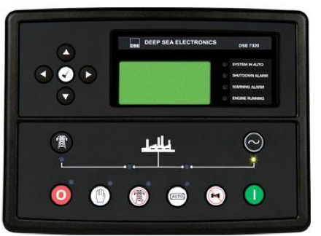
Consomation 50% charge | 0,5 l/h | 0,7 l/h | 0,9 l/h | 1,52 l/h | 1,65 l/h | 2,28 l/h | 2,73 l/h | 3,8 l/h | 4,56 l/h | 5,7 l/h | 7,6 l/h | 9,42 l/h | 11,4 l/h | 12,16 l/h
Consomation 100% charge | 1,1 l/h | 1,4 l/h | 2 l/h | 2,28 l/h | 2,51 l/h | 3,42 l/h | 4,11 l/h | 5,7 l/h | 6,82 l/h | 8,55 l/h | 11,4 l/h | 14,13 l/h | 17,1 l/h | 18,24 l/h
Nombe de cylindres | 1 | 1 | 2 en V | 3 en ligne | 3 en ligne | 3 en ligne | 3 en ligne | 3 en ligne | 3 en ligne | 4 en ligne | 4 en ligne | 4 en ligne | 4 en ligne | 6 en ligne
Admission | atmosphérique |  |  |  |  |  |  |  |  | Turbocompressé
Cylindrée | 490cm3 | 667cm3 | 990cm3 | 1630 cm3 | 1630 cm3 | 1806 cm3 | 3606 cm3 | 3606 cm3 | 3606 cm3 | 3702 cm3 | 3702 cm3 | 4670 cm3 | 4670 cm3 | 6490 cm3
Démarrage | électrique ou automatique 12VDC (option pneumatique) |  |  |  |  |  |  |  |  |  |  | électrique ou automatique 24VDC
Dimenssions cm | 53x93x71 | 104x71x78 | 75x115x90 | 175/96/110 |  |  | 205/102/116 |  |  |  | 225/103/133 |  |  | 285/122/151
Poids Kg insonorisé | 160 | 200 | 330 | 650 | 690 | 700 | 860 | 970 | 980 | 1100 | 1290 | 1370 | 1450 | 1500
Poids Kg ouvert | NA | NA | NA | 400 | 440 | 550 | 660 | 770 | 780 | 900 | 1040 | 1120 | 1200 | 1300
Capacité de Réservoir | 20 | 30 | 35 | 80 | 80 | 90 | 90 | 110 | 110 | 130 | 130 | 160 | 160 | 160
auto + Inverseur de source | inclus | inclus | inclus | 400 € HT |  |  |  |  |  | 550 € HT |  | 600 €HT
Tarif ht version chassis | NA | NA | NA | 3,800.00 € | 4,400.00 € | 4,700.00 € | 4,900.00 € | 5,400.00 € | 5,600.00 € | 5,900.00 € | 6,700.00 € | 7,000.00 € | 7,700.00 € | 9,300.00 €
Tarif ht version insonorisée | 1,249.00 € | 2,100.00 € | 3,400.00 € | 5,200.00 € | 5,500.00 € | 5,700.00 € | 5,800.00 € | 6,400.00 € | 6,600.00 € | 6,900.00 € | 7,700.00 € | 8,000.00 € | 8,700.00 € | 10,300.00 €

 |  |  |  |  |  |  |  |  |  |  |  |  |  |  | AQUITAINE ENERGIE
Modele | DG103 | DG137 | DG165 | DG206 | DG247 | DG275 | DG330 | DG344 | DG385 | DG413 | DG440 | DG550 | DG619 | DG688 | 135-205 Rue du tonnelier
Puissance secours | 103,12kva | 137,5kva | 165kva | 206,25kva | 247,5kva | 275kva | 330kva | 344kva | 385kva | 413kva | 440kva | 550kva | 619kva | 688kva | ZA la Mountagnotte
Puissance continue | 93,75kva | 125kva | 150kva | 187,5kva | 225kva | 250kva | 300kva | 313kva | 350kva | 375kva | 400kva | 500kva | 563kva | 625kva | 40600 BISCARROSSE
Phases | LIQUIDE | LIQUIDE | 3 phases 1 neutre 4 pôles (monophasé optionnel)
Tension et Cos phi | 230/400VAC (autres tensions optionnelles) 0,8 |  |  |  |  |  |  |  |  |  |  |  |  |  | Gsm : 07 68 78 76 02
Fréquence / régime | 50Hz tr/min 230 / 400 Volts |  |  |  |  |  |  |  |  |  |  |  |  |  | Sav: 08 90 21 45 06
Intensité maxi en triphasé | 156,74 A | 209 A | 250,8 A | 313,5 A | 376,2 A | 418 A | 501 A | 523 A | 586 A | 628 A | 669 A | 836 A | 940 A | 1045 A | be@aquitaine-energie.com
Consomation 50% charge | 14,13 l/h | 19 l/h | 22,5 l/h | 28 l/h | 33,5 l/h | 37,5l/h | 39,6 l/h | 41,2 l/h | 46,2 l/h | 49,5 l/h | 52,8 l/h | 66 l/h | 72 l/h | 78 l/h | www.aquitaine-energie.com
Consomation 100% charge | 21,2 l/h | 28,5 l,h | 33,45 l/h | 41,6 l/h | 50,1 l/h | 55,75 l/h | 66 l/h | 68,8 l/h | 77 l/h | 82,6 l/h | 88 l/h | 110 l/h | 119 l/h | 128 l/h | SIRET 488 765 389 000 25
Nombe de cylindres | 6 en ligne | 6 en ligne | 6 en ligne | 6 en ligne | 6 en ligne | 6 en ligne | 6 en ligne | 6 en ligne | 12 en V | 12 en V | 12 en V | 12 en V | 12 en V | 12 en V | APE 2711Z - RC Mont de Marsan
Admission |  |  | Turbocompressé |  |  |  |  |  | Double turbo compresseur |  |  |  |  |  | SARL au capital de 100 000€
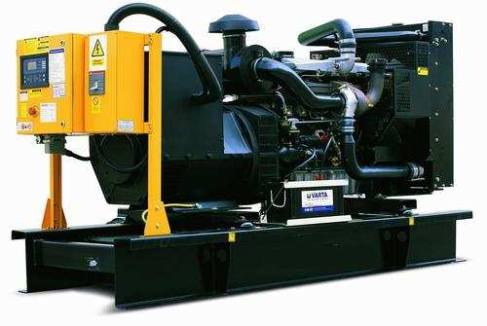
Cylindrée litres | 6490 cm3 | 6490 cm3 | 6,9L | 7,55L | 9,7L | 9,7L | 11,2 L | 13 L | 21 L | 22L | 23L | 24L | 25L | 26,6L
Démarrage |  |  |  | électrique ou automatique 24VDC (option pneumatique)
Dimenssions mm | 2850/1220/1510 |  |  | 3050/1220/1540 |  | 3450/1450/1950 |  |  | 4500/1550/2200
Poids Kg insonorisé | 1610 | 1640 | 1710 | 1970 | 2100 | 2760 | 3600 | 4100 | 4700 | 4900 | 5200 | 5400 | 5600 | 5800
Poids Kg ouvert | 1310 | 1320 | 1390 | 1540 | 1650 | 2310 | 2900 | 3400 | 4000 | 4200 | 4500 | 4700 | 4900 | 5100
Capacité de Réservoir | 12 heures à 75% de charge
auto + Inverseur de source | 950 €HT |  |  | 1100 €HT |  |  | 1300 €HT |  | 1500 €HT |  |  | 1600 €HT |  | 2500 €HT
Tarif ht version chassis | 10,900.00 € | 11,500.00 € | 10,600.00 € | 13,800.00 € | 19,000.00 € | 21,900.00 € | 22,000.00 € | 22,100.00 € | 22,300.00 € | 22,700.00 € | 25,800.00 € | 34,400.00 € | 38,300.00 € | 38,900.00 €
Tarif ht version insonorisée | 11,900.00 € | 12,500.00 € | 12,900.00 € | 16,300.00 € | 22,400.00 € | 25,800.00 € | 25,900.00 € | 26,000.00 € | 26,200.00 € | 27,700.00 € | 28,800.00 € | 40,200.00 € | 41,100.00 € | 52,000.00 €

Document non contractuel AQUITAINE ENERGIE se réserve le droit de modifier les caractéristiques de ses équipements sans avis préalable Les photographies de gamme de produit peuvent inclure des options

